Лист1
Прайс лист Рушники тканые сувенирные

№ | Наименование | Артикул, модель | штрих код при наличии | Размер, состав | состав | Цена, бел.руб |  |  | фото
 |  |  |  |  |  | без НДС | НДС, % | с НДС
1 | Рушник тканый сувенирный | 23с124 539-23 |  | 190*39 |  | 104.25 |  | 104.25
2 | Рушник тканый сувенирный | 23с121 538-23 |  | 290*39 |  | 133.93 |  | 133.93
3 | Рушник тканый сувенирный | 23с122 541-23 |  | 230*36 |  | 140.47 |  | 140.47
4 | Рушник тканый сувенирный | 23с123 542-23 |  | 225*35 |  | 68.04 |  | 68.04 | 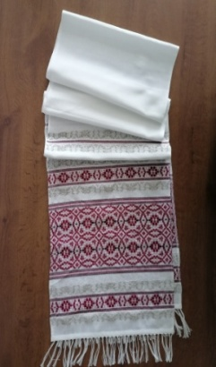
5 | Рушник тканый сувенирный | 23с275 572-23 |  | 180*29 | хлопок 56%, ПЭ 31%, ПАН 13% | 74.12 |  | 74.12 | 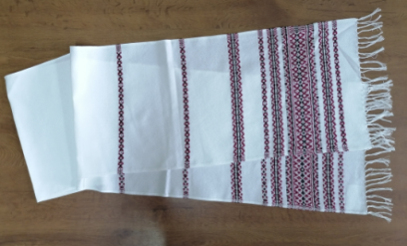
6 | Рушник тканый сувенирный | 23с174 558-23 |  | 180*31 |  | 38.22 |  | 38.22
7 | Рушник тканый сувенирный | 23с175 559-23 |  | 160*30 |  | 36.56 |  | 36.56
8 | Рушник тканый сувенирный | 23с176 560-23 |  | 230*31 |  | 77.42 |  | 77.42 | 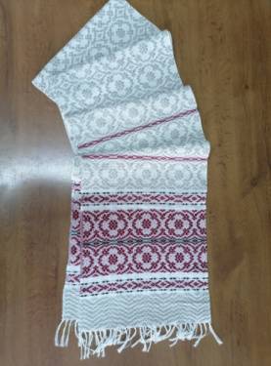
9 | Рушник тканый сувенирный | 23с177 561-23 |  | 215*35 |  | 113.65 |  | 113.65 | 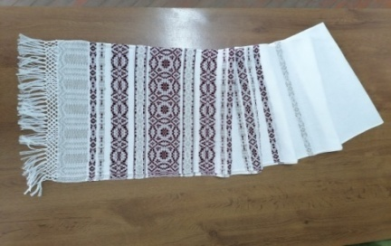
10 | Рушник тканый сувенирный | 23с178 562-23 |  | 190*35 |  | 82.8 |  | 82.8 | 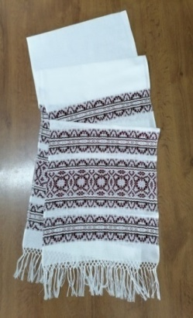
11 | Рушник тканый сувенирный | 23с148 551-23 |  | 130*32 |  | 27.97 |  | 27.97
12 | Рушник тканый сувенирный | 23с146 540-23 |  | 205*35 |  | 105.1 |  | 105.1
13 | Рушник тканый сувенирный | 23с173 557-23 |  | 160*30 |  | 33.6 |  | 33.6 | 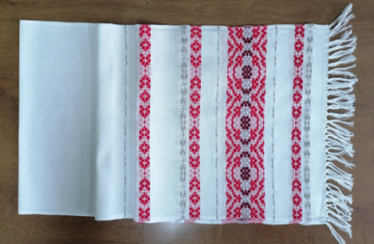
14 | Рушник тканый сувенирный | 23с149 552-23 |  | 140*29 |  | 69.25 |  | 69.25
15 | Рушник тканый сувенирный | 23с384 634-23 |  | 220*35 | лён34%, ПЭ 52%, ПАН 14% | 123 |  | 123
16 | Рушник тканый сувенирный | 23с385 635-23 |  | 230*31 | ПЭ 78%, ПАН 22% | 81.75 |  | 81.75
17 | Рушник тканый сувенирный | 23с413 651-23 |  | 180*33 | ПЭ 79%, ПАН 9%, Хлопок 7%, Лен 5% | цену уточняйте в отделе маркетинга |  | 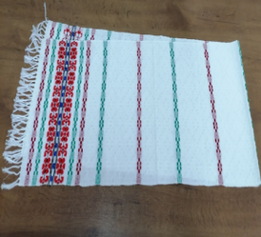
18 | Рушник тканый сувенирный | 23с414 652-23 |  | 170*30 | ПЭ 92%, ПАН 8% | цену уточняйте в отделе маркетинга
19 | Рушник тканый сувенирный | 23с415 653-23 |  | 114*30 | ПЭ 92%, ПАН 8% | цену уточняйте в отделе маркетинга
20 | Рушник тканый сувенирный | 23с273 570-23 |  | 175*35 | хлопок 40%, ПЭ 39%, ПАН 21% | 69.63 |  | 69.63 | 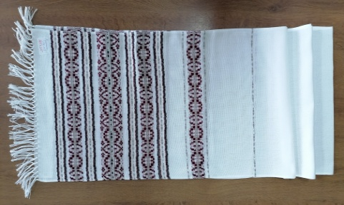
21 | Рушник тканый сувенирный | 23с274 571-23 |  | 160*29 | хлопок 50%, ПЭ32%, ПАН 18% | 72.7 |  | 72.7
22 | Рушник тканый сувенирный | 23с276 573-23 |  | 155*29 | хлопок 54%, ПЭ 32%, ПАН 14% | 60.85 |  | 60.85
23 | Рушник тканый сувенирный | 23с277 575-23 |  | 205*32 | хлопок 48%, ПЭ 42%, лён 10% | 61.13 |  | 61.13
24 | Рушник тканый сувенирный | 23с455 647-23 |  | 160*31 |  | 41.33 |  | 41.33
25 | Рушник тканый сувенирный | 23с502 663-23 |  | 120*31 |  | 28.84 |  | 28.84
26 | Рушник тканый сувенирный | 24с46 015-24 |  | 180*31 |  | 41.51 |  | 41.51
27 | Рушник тканый сувенирный | 24с45 014-24 |  | 220*31 |  | 78.57 |  | 78.57
28 | Рушник тканый сувенирный | 24с12 001-24 |  | 120*30 |  | 29.45 |  | 29.45
29 | Рушник тканый сувенирный | 24с148 069-24 |  | 210*34 |  | 92.62 |  | 92.62
30 | Рушник тканый сувенирный | 24с293 100-24 |  | 200*31 |  | 79.2 |  | 79.2 | 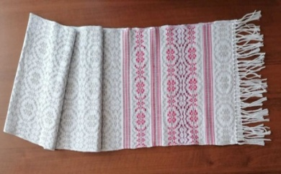
31 | Рушник тканый сувенирный | 24с292 099-24 |  | 180*31 |  | 48 |  | 48
32 | Рушник тканый сувенирный | 24с291 098-24 |  | 150*31 |  | 42.75 |  | 42.75 | 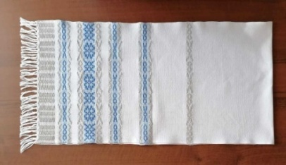
33 | Рушник тканый сувенирный | 24с290 087-24 |  | 120*31 |  | 34.35 |  | 34.35 | 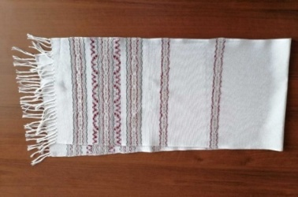
34 | Рушник тканый сувенирный | 24с149 070-24 |  | 180*34 |  | 77.75 |  | 77.75
35 | Рушник тканый сувенирный | 289-25 |  | 120*32 | Хлопок 58%, ПЭ 28%, вискоза 14% | 35.4 |  | 35.4 | 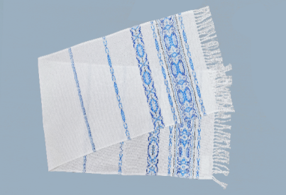
36 | Рушник тканый сувенирный | 290-25 |  | 150*32 | Хлопок 58%, ПЭ 28%, вискоза 14% | 42.75 |  | 42.75 | 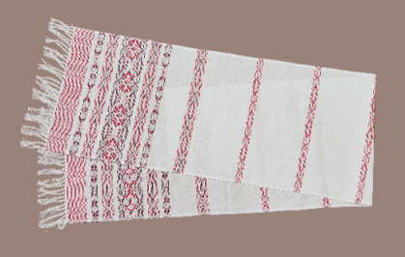
37 | Рушник тканый сувенирный | 291-25 |  | 170*32 | Хлопок 58%, ПЭ 28%, вискоза 14% | 51.72 |  | 51.72 | 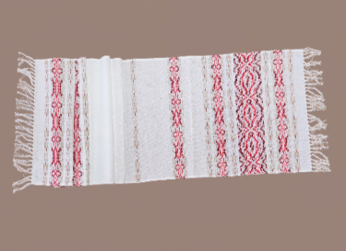
38 | Рушник тканый сувенирный | 295-25 |  | 120*31 | Хлопок 54%, ПЭ 29%, вискоза 14%, лён 3% | 35 |  | 35 | 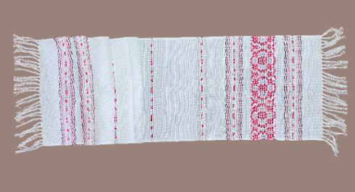
39 | Рушник тканый сувенирный | 296-25 |  | 205*31 | Лён 33%, хлопок 33%, ПЭ 21%, вискоза 10% | 86.35 |  | 86.35 | 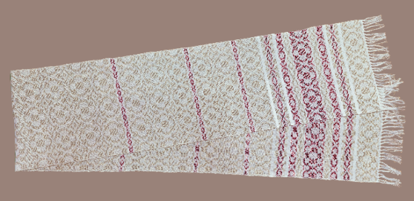
40 | Рушник тканый сувенирный | 299-25 |  | 100*32 | Хлопок 53%, ПЭ 29%, вискоза 14%, лён 4% | 33.2 |  | 33.2 | 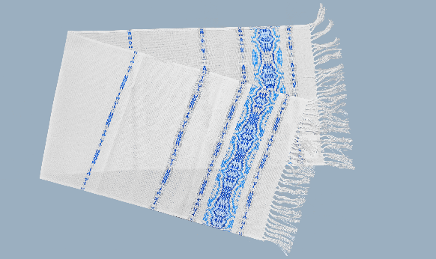
41 | Рушник тканый сувенирный | 23с503 664-23 |  | 160*31 |  | 37.33 |  | 37.33
42 | Рушник тканый сувенирный | 300-25 |  | 120*30 | хлопок 59 пэ28 вискоза 13 | 47.58 |  | 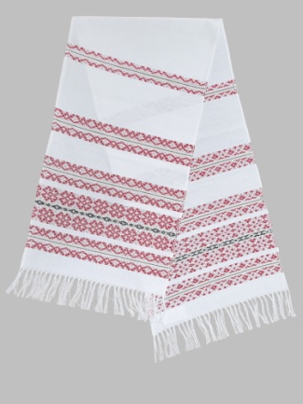 47.58
43 | Рушник тканый сувенирный | 301-25 |  | 160*30 | хлопок 55 пэ 25 вискоза 13 лен 7 | 59.07 |  | 59.07 | 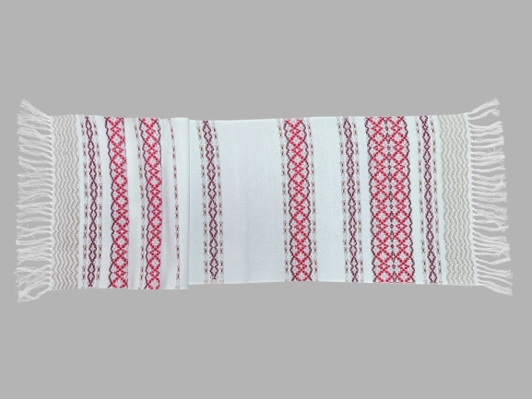
44 | Рушник тканый сувенирный | 302-25 |  | 175*30 | хлопок 61%, ПЭ 26%, вискоза 13 | 61.96 |  | 61.96 | 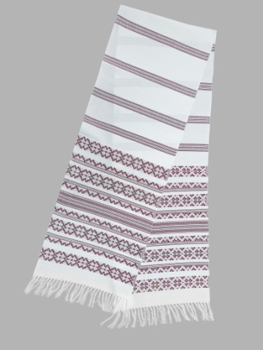
45 | Рушник тканый сувенирный | 311-25 |  | 210*31 | хлопок46%, ПЭ 20%, вискоза 10 лен 24 | 120.3 |  | 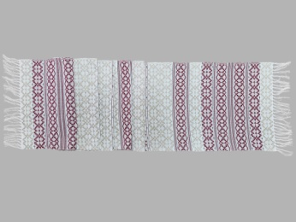 120.3
46 | Рушник тканый сувенирный | 316-25 |  | 100*32 | хлопок46%, ПЭ 20%, вискоза 10 лен 24 | 29.52 |  | 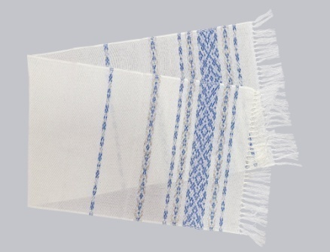 29.52
47 | Рушник тканый сувенирный | 330-25 |  | 120*31 | Хлопок 55%, ПЭ 26%, вискоза 14%, лён 5% | 36.95 |  | 36.95 | 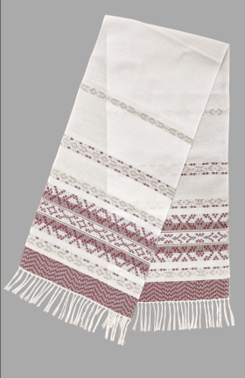
48 | Рушник тканый сувенирный | 331-25 |  | 150*31 | Хлопок 49%, ПЭ 26%, вискоза 14%, лён 11% | 42.32 |  | 42.32 | 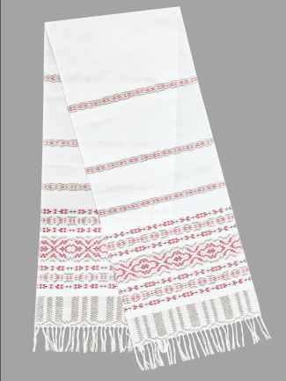
49 | Рушник тканый сувенирный | 332-25 |  | 180*31 | Хлопок 58%, ПЭ 27%, вискоза 15% | 47.75 |  | 47.75 | 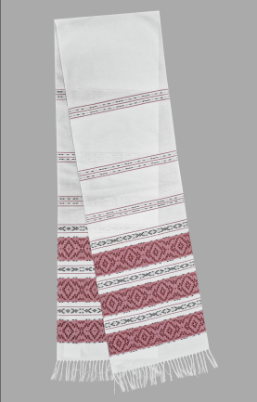
50 | Рушник тканый сувенирный | 333-25 |  | 205*31 | Хлопок 56%, ПЭ 26%, вискоза 14%, лён 4% | 55.45 |  | 55.45 | 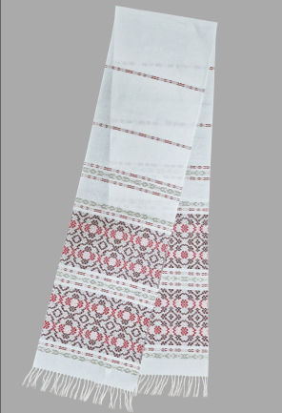
51 | Рушник тканый сувенирный | 334-25 |  | 160*31 | Хлопок 55%, ПЭ 24%, вискоза 13%, лён 8% | 56.46 |  | 56.46 | 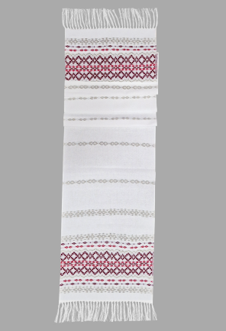
 | Рушник тканый сувенирный
 | Рушник тканый сувенирный
 | Рушник тканый сувенирный
 | Рушник тканый сувенирный

